標籤樣板
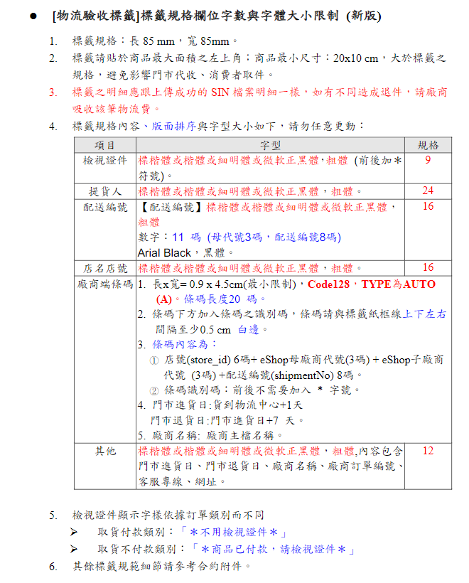
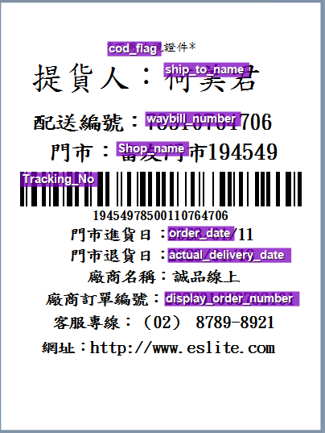
HJ
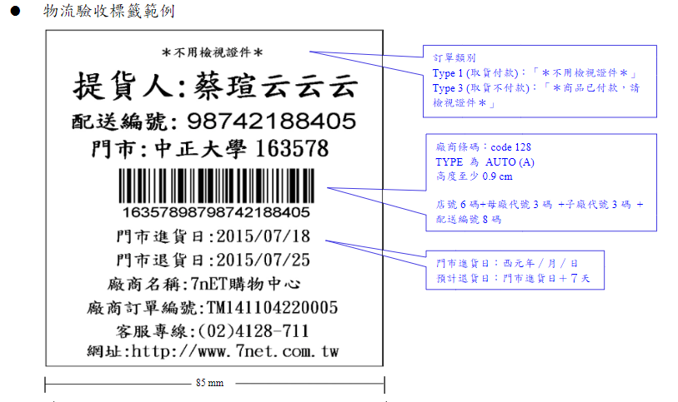
cod_flag
提貨人： | ship_to_name

配送編號： | waybill_number

門市： | Shop_name

Tracking_No

門市進貨日： | order_date

門市退貨日： | actual_delivery_date

廠商名稱： | 誠品線上

廠商訂單編號： | display_order_number

客服專線： | （02）8789-8921

網址： | http://www.eslite.com

